V4
NIVEAU FACILE

 | Frais Indemnités Grand Déplacement

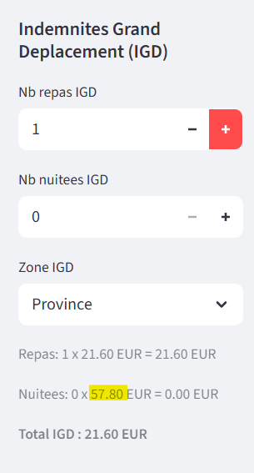
 |  |  |  | Erreur : c'est 56,80 € au lieu de 57,80 € --> Province, nuitée, les 3 premiers mois

 | Si nous devons réaliser l'interface Prépaye plus tard, alors il serait souhaitable d'intégrer tous les montants du barème Urssaf comme pour les indemnités kilométriques, en ajoutant des conditions : SI Mission plus de trois mois et SI Province, alors nuitée à 48,30 €

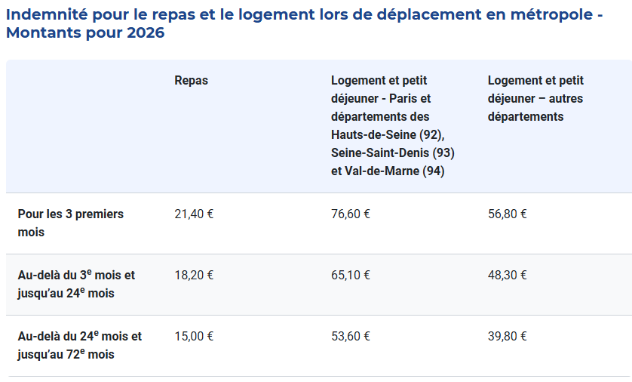

 | Frais Indemnités Kilométriques

 | A la demande de la BU S+PS, intégrer dans type de véhicule Thermique/Electrique
 | Thermique : Barèmes URSSAF déjà intégrés dans le simulateur
 | Electrique : Utiliser Barèmes URSSAF standard et majorer à 20 %

 | Exemple : Si Véhicule, 6 CV, moins de 5000 km, barème à 0,665
 | Calcul majoration 20 % = (0,665 x Nombre de kilomètres) x 1,2

 | A la demande de la BU S+PS, ajouter un champ côté Indemnité kilométrique afin de saisir l'adresse postale du domicile du consultant et l'adresse de son lieu de mission.
 | Cela permettrait de définir le nombre de kilomètre AR et ainsi de déterminer le chemin le plus court. Est-ce possible d'introduire un dispositif du type Mappy ou Michelin dans le simulateur ?

 | Frais Abonnement Téléphone/Internet

 | Dans onglet "Configuration", ajouter champ "% Abonnement Téléphone/Internet"
 | Ce champ permettrait de calculer automatiquement le montant optimisé sur la facture du consultant en PS
 | Dans champ "Abonnement Téléphone/Internet", le calcul doit être automatiser.
 | Exemple : Si montant facture téléphone à 100 €, saisir 100 € dans le champ puis intégration des 50 % dans le simulateur soit 50 €

 | Frais Abonnement Transport en commun
 | Dans onglet "Configuration", ajouter champ "% Abonnement Transport en commun"
 | Ce champ permettrait de calculer automatiquement le montant optimisé sur la facture du consultant en PS
 | Même dispositif à appliquer que Abonnement Internet/Téléphone

 | Invitation déjeuner
 | Créer champ Invitation déjeuner
 | Saisie sera effectuée par la BU

 | Nombre de jour
 | Créer champ sous "Nombre de jour" => Nombre Journée et Nombre Demi-journée
 | La BU S+PS saisira le nombre de journée ou dem-journée en fonction des éléments apportés par le prospect.

 | Titres restaurants
 | A la demande de la BU S+PS, créer une automatisation pour déterminer le nombre de titres restaurants
 | Titres restaurants = Nombre de jours de production
 | ATTENTION ! Si Indemnités grands déplacements avec repas et/ou demi-journée et/ou invitation à déjeuner => non pris en compte

 | Créer condition dans titres restaurants => Si Nombre de repas Indemnité grand déplacement >0 ou si Invitation Déjeuner > 0 ou si nombre de jour produit par jour < 1 alors déduire le total Nuitée+Invitation déjeuner+demi-journée du nombre de jour

 | Exemple : Nombre de jour produit dans le simulateur = 17 jours avec 15 jours en journée entière et 4 demi-journée
 | Invitation à déjeuner = 3
 | Indemnité grands déplacements Repas = 6
 | CALCUL = Nombre de jour - Invitation déjeuner - Indemnité grands déplacements - Nombre de demi-journée
 | = 17 - 3 -6 -4=> 4 Titres restaurants

 | Frais partagés
 | A la demande de la BU S+PS, créer un champ Frais Partagés en %

 | Commission Apporteur d'affaires
 | Créer un champ "Commission Apporteur d'affaire" en Euros ou en %
 | A saisir par la BU S+PS

 | Montant Disponible
 | Reprendre Calcul du Montant Disponible = Chiffre d'affaires - Frais de gestion - Frais de gestion partagés - Frais d'intermédiation - Commission apporteur d'affaire

 | Camembert/Répartition
 | A la demande de la BU S+PS, une révision de la répartition dans le camembert actuel ne correspond pas aux calculs trouvés ou aux éléments saisis.
 | La BU S+PS souligne le fait que le % de frais de gestion dans le camembert dépasse celui notifié initialement,
 | AAI a vérifié et en effet, il y a un écart du à un problème d'actualisation de l'interface,
 | AAI demande à OVL de vérifier les flux et si possibilité de mettre à jour régulièrement l'interface

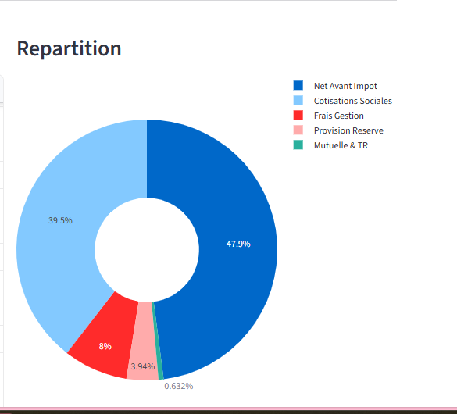
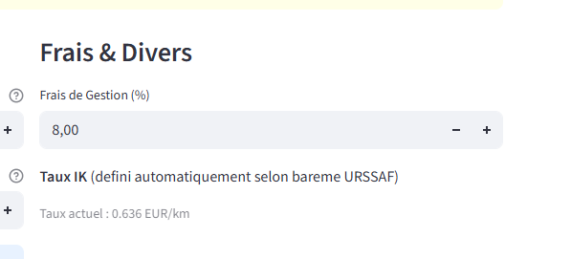

 | AAI demande à OVL de vérifier ensemble les calculs permettant de trouver ces %.

 | A la demande de la BU S+PS, mettre en évidence le taux réel de transformation du CA HT en salaire net en % dans le camembert.

 | A la demande de la BU S+PS, ajouter le camembert dans le fichier PDF envoyé au prospect.
 | Le BO S+PS souhaiterait des couleurs de S+PS.

 | Mise en forme PDF

 | La BU S+PS a soumis un texte non vérifié par le BO S+PS à ce jour.

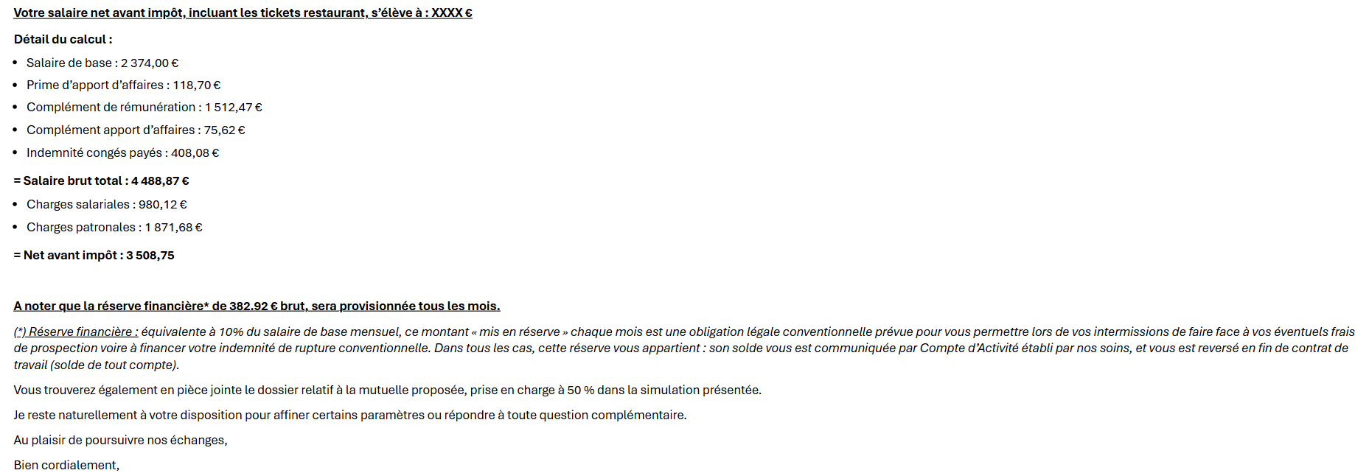

 | A la demande la BU S+PS, ajouter menu déroulant avec les membres de la BU Portage Salarial afin de personnaliser automatiquement le mail envoyé.

 | Mise en forme du PDF proposé par la BU S+PS

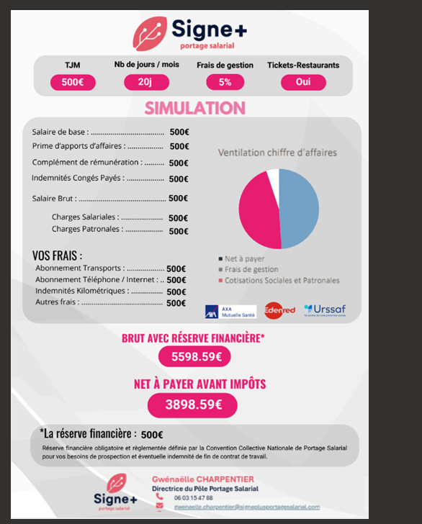

 | Mise en page de l'interface

 | Ajouter en haut du simulateur le " Coût Global"

 | Calculs
 | COUT GLOBAL = SALAIRE BRUT + CHARGES PATRONALES + FRAIS

SUGGESTIONS DE AAI |  | Ce que je propose :

 |  | Chiffres d'affaires (CA) | Le chiffre d'affaires à retirer dans le Détail du Bulletin |  | Ces éléments doivent être saisis en haut du simulateur, le chiffre d'affaires est déjà saisi / ajouter Frais de gestion, Montant Disponible, Cout Global, Salaire Brut, Net à payer avant Impôts, Provision Réserve Financière, Titres Restaurants
 |  | Frais de gestion | Les frais de gestion à retirer dans le Détail du Bulletin
 |  | Frais d'intermédiation | Les frais d'intermédiation à retirer dans le Détail du Bulletin
 |  | MONTANT DISPONIBLE | Le Montant Disponible à retirer dans le Détail du Bulletin |  |  | ATTENTION, NE PAS EFFACER LES CALCULS, A RETIRER VISUELLEMENT DU DETAIL BULLETIN
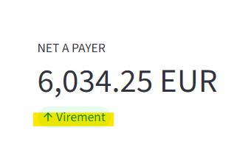
 |  | Retirer "Virement" pour le simulateur |  |  | Le net à payer n'est pas défini dans une simulation
 |  |  |  |  | En revanche, on pourra l'introduire plus tard, pour le projet Prépaye


 |  |  |  |  |  |  | Provision Réserve Financière --> A mettre en haut dans le simulateur et essayer de le retirer du Détail Bulletin sans pour autant effecer les calculs / Si impossible alors à laisser

 |  |  |  |  |  |  | Il faut structurer les libéllés :

 |  |  |  |  |  |  | Après SALAIRE BRUT, doit apparaître :
 |  |  |  |  |  |  | CHARGES SALARIALES AU LIEU DE "Total Charges Salariales"
 |  |  |  |  |  |  | CHARGES PATRONALES AU LIEU DE "Total Charges Patronales"
 |  |  |  |  |  |  | FRAIS AU LIEU DE "Total Frais Rembourses" :
 |  |  |  |  |  |  |  | Indemnités Kilométriques
 |  |  |  |  |  |  |  | Indemnités Grands Déplacements
 |  |  |  |  |  |  |  | Forfait Télétravail
 |  |  |  |  |  |  |  | Autres Frais

 | A RETIRER --> | Cotisations Salariales
 |  | Mutuelle Part Salariale
 |  | Mutuelle Part Patronale
 |  | Cotisations Patronales
 |  | Forfait Social Prévoyance
 |  | COUT GLOBAL SANS RESERVE à mettre en haut du simulateur et saisir "Coût Global"

 |  | ATTENTION, NE PAS EFFACER LES CALCULS, A RETIRER VISUELLEMENT DU DETAIL BULLETIN

 | RESULTAT :

 | Détail du Bulletin

 | Libéllé

 | Salaire de base
 | Prime d'apport d'affaires
 | Complément de rémunération
 | Complément d'apport d'affaires
 | Indemnités congés payés
 | Salaire brut

 | Mettre un espace stp ;)

 | Charges Salariales
 | Charges Patronales

 | Mettre un espace stp ;)

 | Frais :
 | Indemnités Kilométriques
 | Indemnités Grands Déplacements
 | Forfait Télétravail
 | Autres Frais

 | Net à payer avant impôt

 | Revoir les onglets et les accès du simulateur
 | En réflexion

 | Net à Payer

 | RETIRER LA LIGNE NET AVANT IMPOT DANS LE SIMULATEUR

 | MODIFIER "NET A PAYER (Net + Frais)" ET SAISIR "Net à payer avant impôt"

NIVEAU DIFFICILE

 | Réserve financière
 | Chercher l'écart --> voir calcul de la réserve financière
 | AAI et OVL doivent échanger sur ce sujet

 | Provisions congés payés

 | Ajouter dans Options "Provisions Congés Payés"
 | Si champ "Provisions congés payés" coché, mettre en application le calcul suivant :

 | Les indemnités congés payés seront retirées du salaire brut et provisionnées ; certains propects demandent la mise en provision des conges payes,
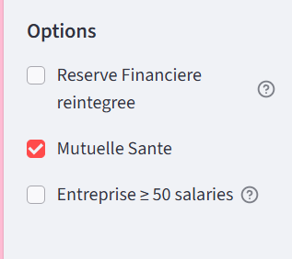
 | Calculs
 | PROVISIONS CP = COUT GLOBAL SANS LA RESERVE FINANCIERE - COUT GLOBAL SANS LA RESERVE FINANCIERE ET SANS INDEMNITES CONGES PAYES

 | Provisions Réserve Financière


 | Le calcul de la provision Réserve financière est bon MAIS :
 |  | Lorsque je coche Reserve Financière réintégrée, il faut absolument que la réserve financière brut soit remis dans le salaire brut et les charges partonales réintégrées dans le Total des cotisations patronales
 |  | Logiquement si tu réintègres la réserve fianncière dans le brut, la part patronale de la réserve financière se réintègre automatiquement dans les charges patronales,

 | Ce qu'on doit avoir : | SALAIRE DE BASE |  | 2374
 |  | PRIME D'APPORT D'AFFAIRES |  | 118.7
 |  | RESERVE FINANCIERE |  | 237.4
 |  | COMPLEMENT DE REMUNERATION |  | 2824.94
 |  | COMPLEMENT APPORT D'AFFAIRES |  | 141.25
 |  | INDEMNITES DE CONGES PAYES |  | 569.63

 |  | SALAIRE BRUT |  | 6265.92

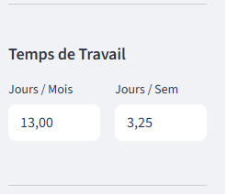
 | Temps Partiel
 | Créer Champ "Temp complet" et "Temps Partiel"

 | URGENT =>Si Temps Partiel => Dans Temps de Travail "Jours par semaine" intégrer un calcul
 | CALCUL : Nombre "Jours/Mois "/ 2

 | ATTENTION ! Provision Réserve financière faussée car non proratisée
 | RESERVE FINANCIERE = SALAIRE DE BASE X 10 %, AU LIEU DE 2374 € X 10%

 | CDD
 | Créer champ CDI et CDD => choix

 | Calculs
 | SALAIRE BRUT = SALAIRE DE BASE + (SALAIRE DE BASE X 5 %) + ((SALAIRE DE BASE +(SALAIRE DE BASE X 5%) X 10 %) + (SALAIRE DE BASE + (SALAIRE DE BASE X 5 %) + ((SALAIRE DE BASE +(SALAIRE DE BASE X 5%) X 10 %)) X 10%

 | * Dans ce calcul, on intègre les indemnités de précarité au lieu de la réserve financière
 | Si CDD sélectionné alors Provision Indemnité Précarité
 | Si CDI selectionné alors Provision Réserve Financière

V2 V3

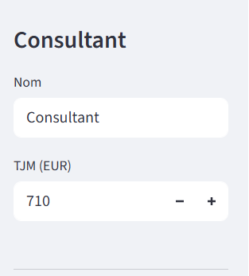
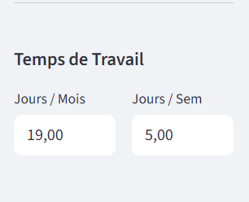
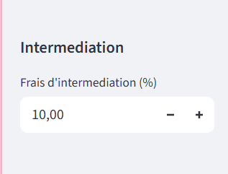
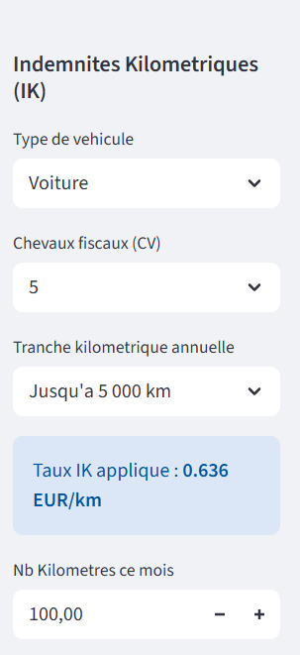
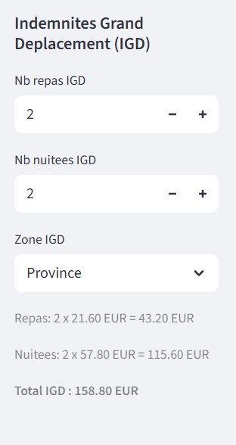
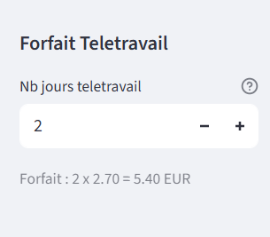
2025-02-05 | Elements pris en compte pour simulation BS
 |  | 19j/mois
 |  | TJM 710 €
 |  | Frais de gestion 8 %
 |  | Pas de TR
 |  | Avec Mutuelle
 |  | Pas de Frais

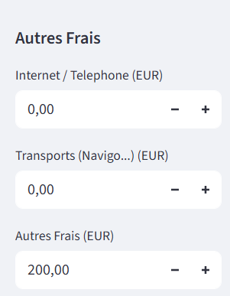

 | SALAIRE DE BASE | INDEMNITE APPORT AFFAIRES | COMPLEMENT DE REMUNERATION | COMPLEMENT APPORT AFFAIRES | INDEMNITES CONGES PAYES | SALAIRE BRUT | CHARGES SALARIALES | CHARGES PATRONALES | NET AVANT IMPOTS
SIMULATEUR OLIVIER | 2,374.00 € | 118.70 € | 3,800.29 € | 190.01 € | 648.30 € | 7,131.30 € | 1,524.85 € | 3,128.60 € | 6,034.25 €
SIMULATION SILAE | 2,374.00 € | 118.70 € | 3,800.22 € | 190.01 € | 648.29 € | 7,131.22 € | 1,524.83 € | 3,129.72 € | 6,034.19 €
 | 0.00 € | 0.00 € | 0.07 € | 0.00 € | 0.01 € | 0.08 € | 0.02 € | -1.12 € | 0.06 €

Observations : | Sujet 1 : Complément de rémunération/Réserve Financière

 | Ajouter Indemnités Congés Payés dans le calcul de la Réserve financière
 | Chercher l'écart --> voir calcul de la réserve financière

 | Sujet 2 : Coût Global

 | Ajouter en haut du simulateur le " Coût Global"

 | Calculs
 | COUT GLOBAL = SALAIRE BRUT + CHARGES PATRONALES + FRAIS

 | Sujet 3 : Provisions congés payés

 | Ajouter dans Options "Provisions Congés Payés"
 | Si Provisions congés payés cocher , mettre en application les conditions suivantes :

 | Les indemnités congés payés seront retirées du salaire brut et provisionnées ; certains propects demandent la mise en provision des conges payes,

 | Calculs
 | PROVISIONS CP = COUT GLOBAL SANS LA RESERVE FINANCIERE - COUT GLOBAL SANS LA RESERVE FINANCIERE ET SANS INDEMNITES CONGES PAYES

 | Sujet 4 : Provisions Réserve Financière

 | Le calcul de la provision Réserve financière est bon MAIS :
 |  | Lorsque je coche Reserve Financière réintégrée, il faut absolument que la réserve financière brut soit remis dans le salaire brut et les charges partonales réintégrées dans le Total des cotisations patronales
 |  | Logiquement si tu réintègres la réserve fianncière dans le brut, la part patronale de la réserve financière se réintègre automatiquement dans les charges patronales,

 |  |  |  |  | Ce qu'on doit avoir : | SALAIRE DE BASE |  | 2374
 |  |  |  |  |  | PRIME D'APPORT D'AFFAIRES |  | 118.7
 |  |  |  |  |  | RESERVE FINANCIERE |  | 237.4
 |  |  |  |  |  | COMPLEMENT DE REMUNERATION |  | 2824.94
 |  |  |  |  |  | COMPLEMENT APPORT D'AFFAIRES |  | 141.25
 |  |  |  |  |  | INDEMNITES DE CONGES PAYES |  | 569.63

 |  |  |  |  |  | SALAIRE BRUT |  | 6265.92

 | Sujet 5 : Frais

 |  | Erreur : c'est 56,80 € au lieu de 57,80 €

 | Si nous devons réaliser l'interface Prépaye plus tard, alors il serait souhaitable d'intégrer tous les montants du barème Urssaf comme pour les indemnités kilométriques, en ajoutant des conditions : SI Mission plus de trois mois et SI Province, alors nuitée à 48,30 €

 | Sujet 5 : Net à Payer

 | RETIRER LA LIGNE NET AVANT IMPOT DANS LE SIMULATEUR

 | MODIFIER "NET A PAYER (Net + Frais)" ET SAISIR "Net à payer avant impôt"

 | Sujet 6 : Disposition des libellés simulateur

SUGGESTIONS DE AAI | Ce que je propose :

 | Chiffres d'affaires (CA) | Le chiffre d'affaires à retirer dans le Détail du Bulletin |  | Ces éléments doivent être saisis en haut du simulateur, le chiffre d'affaires est déjà saisi / ajouter Frais de gestion, Montant Disponible, Cout Global, Salaire Brut, Net à payer avant Impôts, Provision Réserve Financière, Titres Restaurants
 | Frais de gestion | Les frais de gestion à retirer dans le Détail du Bulletin
 | Frais d'intermédiation | Les frais d'intermédiation à retirer dans le Détail du Bulletin
 | MONTANT DISPONIBLE | Le Montant Disponible à retirer dans le Détail du Bulletin |  | ATTENTION, NE PAS EFFACER LES CALCULS, A RETIRER VISUELLEMENT DU DETAIL BULLETIN

 | Retirer "Virement" pour le simulateur |  |  | Le net à payer n'est pas défini dans une simulation
 |  |  |  | En revanche, on pourra l'introduire plus tard, pour le projet Prépaye

 |  |  |  |  | Provision Réserve Financière --> A mettre en haut dans le simulateur et essayer de le retirer du Détail Bulletin sans pour autant effecer les calculs / Si impossible alors à laisser

 |  |  |  |  | Il faut structurer les libéllés :

 |  |  |  |  | Après SALAIRE BRUT, doit apparaître :
 |  |  |  |  | CHARGES SALARIALES AU LIEU DE "Total Charges Salariales"
 |  |  |  |  | CHARGES PATRONALES AU LIEU DE "Total Charges Patronales"
 |  |  |  |  | FRAIS AU LIEU DE "Total Frais Rembourses" :
 |  |  |  |  |  | Indemnités Kilométriques
 |  |  |  |  |  | Indemnités Grands Déplacements
 |  |  |  |  |  | Forfait Télétravail
 |  |  |  |  |  | Autres Frais

 |  |  |  |  | A RETIRER --> | Cotisations Salariales
 |  |  |  |  |  | Mutuelle Part Salariale
 |  |  |  |  |  | Mutuelle Part Patronale
 |  |  |  |  |  | Cotisations Patronales
 |  |  |  |  |  | Forfait Social Prévoyance
 |  |  |  |  |  | COUT GLOBAL SANS RESERVE à mettre en haut du simulateur et saisir "Coût Global"

 |  |  |  |  |  | ATTENTION, NE PAS EFFACER LES CALCULS, A RETIRER VISUELLEMENT DU DETAIL BULLETIN

 | RESULTAT :

 | Détail du Bulletin

 | Libéllé

 | Salaire de base
 | Prime d'apport d'affaires
 | Complément de rémunération
 | Complément d'apport d'affaires
 | Indemnités congés payés
 | Salaire brut

 | Mettre un espace stp ;)

 | Charges Salariales
 | Charges Patronales

 | Mettre un espace stp ;)

 | Frais :
 | Indemnités Kilométriques
 | Indemnités Grands Déplacements
 | Forfait Télétravail
 | Autres Frais

 | Net à payer avant impôt

 | Sujet 7 : Disposition des options

 | Déplacer le champ Frais d'intermédiation sous le champ TJM
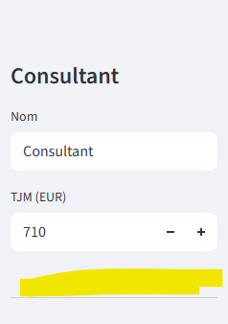

Fait | Sujet 7 : Titres Restaurants

 | La part salariale TR est inclue dans le total des charges salariales et idem côté charges patronales. Il me semble ne pas avoir vu cette intégration lors des derniers calculs, à vérifier

 | Calculs
 | Part Salariale = Nbres Titres Restaurants X 7,18
 | Part Patronale = Nbres Titres Restaurants X 7,18
 | A intégrer dans le calcul des charges sociales

 | Sujet 8 : Temps Partiel

 | Proratiser PMSS

 | Calculs
 | EN COURS

 | Sujet 9 : Explications, PDF et Mise en forme

 | Les couleurs du PS . Serait-il possible de mettre ces couleurs stp ?

 | La mise en forme . Le PDF qu'on transmettra au prospect devra être synthétique (style ci-dessous), Enlever le détail des charges sociales et mettre uniquement les totaux

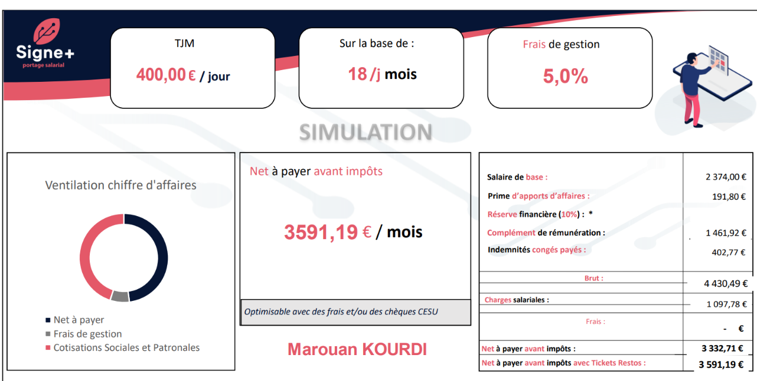

 | Pour le texte, je reviendrai vers toi ASAP

V1
 | Elements pris en compte pour simulation BS
 |  | 19j/mois
 |  | TJM 500 €
 |  | Frais de gestion 5%
 |  | Pas de TR
 |  | Avec Mutuelle
 |  | Pas de Frais

 | SALAIRE DE BASE | INDEMNITE APPORT AFFAIRES | COMPLEMENT DE REMUNERATION | INDEMNITES CONGES PAYES | SALAIRE BRUT | CHARGES SALARIALES | CHARGES PATRONALES | NET AVANT IMPOTS
SIMULATEUR OLIVIER | 2,374.00 € | 118.70 € | 2,934.68 € | 542.74 € | 5,970.12 € | 1,406.56 € | 2,787.45 € | 4,533.52 €
SIMULATION SILAE | 2,374.00 € | 118.70 € | 2,966.34 € | 545.90 € | 6,004.94 € | 1,292.65 € | 2,646.99 € | 4,712.29 €
 |  |  |  | ECART | -34.83 € | 113.91 € | 140.46 € | -178.77 €

Observations : | Sujet 1 : Complément de rémunération

 | Complément de rémunération -> Ecart / Revoir les cotisations sociales sur le bulletin de salaire transmis (voir onglet BS SIMULATION)
 |  |  |  |  | Précisions :
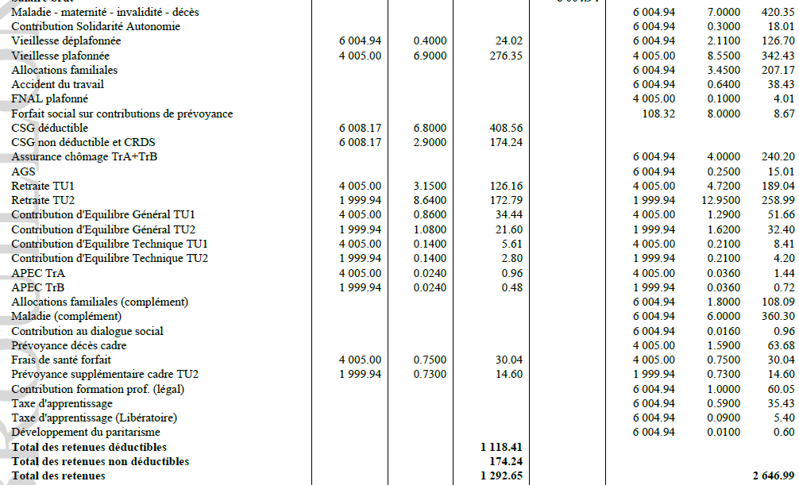
 |  |  |  |  | Le complément allocations familiales et le complément maladie se déclenchent selon certains critères :

 |  |  |  |  | SI SALAIRE BRUT > 3,3 X SMIC alors déclenchement du complément allocations familiales avec taux à 1,8%
 |  |  |  |  | SI SALAIRE BRUT > 2,25 X SMIC alors déclenchement du complément maladie avec taux à 6%

 |  |  |  |  | Exemple :

 | A la place de "complément de rémunération" -> différencier complément de rémunération et complément apport d'affaires

 | SIMULATEUR

 | Tu as trouvé 2934,68 €
 | Saisir les deux intitulés

 | Calculs
 | -> Complément de rémunération = 2934,68 / 1,05 = soit 2794,93 €
 | -> Complément apport d'affaires = 2934,68-2794,93 = 139,75 €

 | Sujet 2 : Coût Global Sans Réserve Financière

 | Dans l'onglet configuration, ajouter le coût global sans la réserve financière
 | Cet élément permettra de déterminer la réserve financière provisionnée

 | Calculs

 | COUT GLOBAL SANS RESERVE FINANCIERE = SALAIRE BRUT + CHARGES PATRONALES + TOTAL FRAIS
 | Prenons exemple avec ton simulateur -> 5970,12 + 2787,45 + 0 = 8757,57 €

 | Sujet 3 : Provisions Réserve Financière

 | Mettre en évidence la Réserve Financière provisionnée chargée.

 | SIMULATEUR OLIVIER

 | Retirer le terme "Epargne" et remplacer par Réserve Financière Provisionnée chargée

 | Calculs
 | RESERVE FINANCIERE CHARGEE = MONTANT DISPONIBLE - COUT GLOBAL SANS RESERVE FINANCIERE
 | A remplacer -> Le terme "MASSE SALARIAL DISPONIBLE" par "MONTANT DISPONIBLE"

 | Prenons exemple avec ton simulateur et mon calcul précédent du coût global sans réserve financière -> 9025 - 8757,57 = 267,43 €*
 | *A noter qu'une réserve financière provisionnée est environ égale à 350/370 € ; 267,43 € est un montant erroné car il y a un écart sur le complément de rémunération et par conséquent sur les charges patronales.

 | Sujet 4: Frais

 | FRAIS IMPOSABLES | FRAIS NON IMPOSABLES
 | Indemnité Kilométrique | Indemnité Grand Déplacement
 | Transports Train, Avion | Abonnement Téléphonique
 | Péage | Abonnement Internet
 | Taxi | Abonnement transport en commun
 | Parking | Achat Matériel
 |  | Invitation Déjeuner
 |  | Allocation forfaitaire Télétravail
 |  | Abonnement Prospection type Linkdin, Licence professionnel etc …

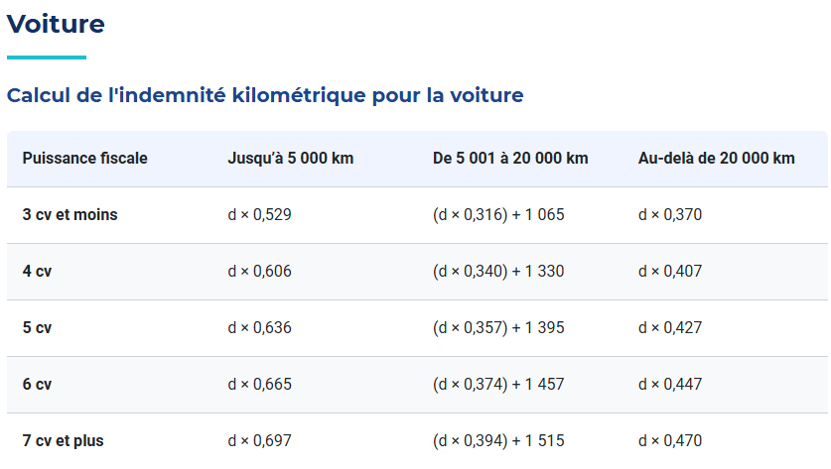
Indemnité Kilométrique

 | La BU Portage Salarial demande la possibilité de prendre en compte les barèmes jusqu'à 5000 km et ceux au-delà de 20 000 km.
 | Le BO priviligie les barèmes au-delà de 20 000km.
 | Prendre en considération la demande de la BU Portage Salarial

SUGGESTIONS DE AAI | Ajouter un champ pour les chevaux fiscaux de 3 à 7+ pour voiture
 | Ajouter un champ Seuil Kilomètres avec un choix " Jusqu'à 5000km/an" ou "Au-delà de 20 000 km/an

 | Ajouter un champ barème Urssaf avec condition :
 | Exemple : si 3CV et "Jusqu'à 5000km/an", alors barème Urssaf = 0,529
 | si 4CV et "Au-delà de 20 000 km" alors barème Urssaf = 0,407

 | Faire de même pour le barème URSSAF MOTO
 | Ajouter un champ pour les chevaux fiscaux de 1 à 5+ pour moto
 | Ajouter un champ Seuil Kilomètres avec un choix " Jusqu'à 3000km/an" ou "Au-delà de 6000 km/an

 | Si impossible, faire simple -> créer champ barème Urssaf uniquement

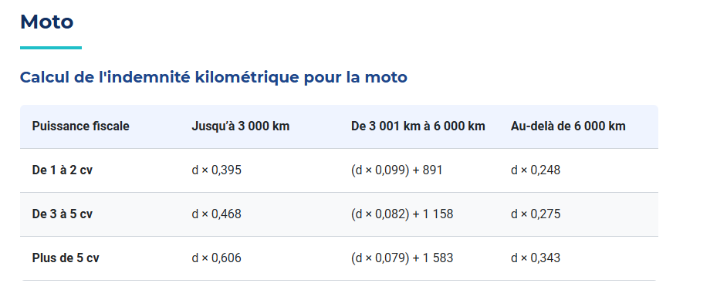

 | Calculs
 | Intégrer le calcul des frais indemnités kilométriques
 | Frais Indemnité Kilométrique = Nb de Kilomètre X Barème Urssaf

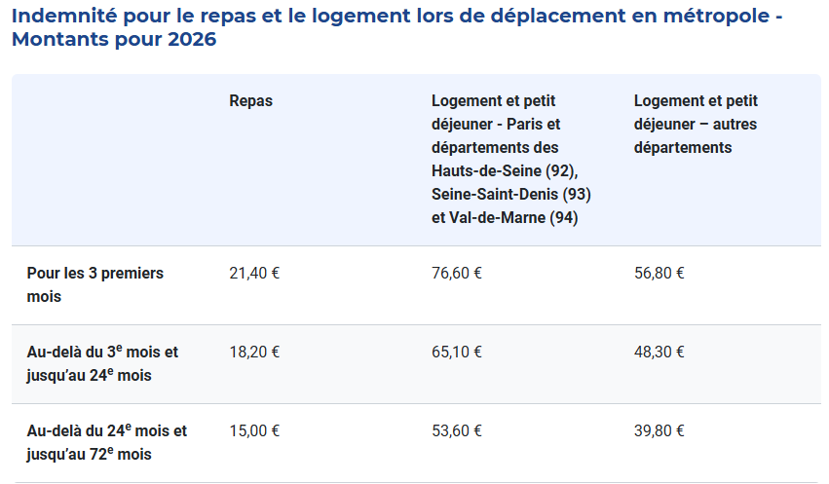
Indemnité Grand Déplacement

 | Ajouter un champ Indemnité Grand Déplacement Repas
 | Ajouter un champ Indemnité Grand Déplacement Nuitée

 | Calculs
 | Intégrer le calcul des frais indemnités grand déplacement
 | Frais Indemnité GD Repas = Nb de repas X Barème Urssaf
 | Frais Indemnité GD Nuitée = Nb de nuitée X Barème Urssaf

Autres Frais
 | Rectifier le libellé du champ "Repas/Divers" par Autres Frais

 | Calculs
 | Pris en charge à 100 %, basés sur les montants communiqués par le prospect
 | Exemple : Péage, Taxi, Parking, Transport train, avion, invitation déjeuner etc …

 | Sujet 5 : Net avant Impôts sur le Revenu/Net Imposable

 | Ne pas confondre Net Avant Impôts sur le revenu et Net Imposable

 | Calculs
 | > NET AVANT IMPOTS sur le revenu = SALAIRE BRUT - TOTAL CHARGES SALARIALES +TOTAL FRAIS (IMPOSABLES ET NON IMPOSABLES)
 | Prenons exemple avec ton simulateur -> 5970,12 - 1406,56 + 0 = 4563,56 €
 | Inclure dans le simulateur

 | >NET IMPOSABLE = NET AVANT IMPÔTS sur le Revenu + CSG/CRDS non déductibles + PART PATRONALE MUTUELLE - FRAIS NON IMPOSABLES + FRAIS IMPOSABLES
 | Prenons exemple avec mon calcul du NET AVANT IMPÔTS sur le Revenu et mon calcul CSG/CRDS non déductibles -> 4563,56 + 173,13 + 30,04 -0 +0 = 4766,73 €
 | Ne pas inclure dans le simulateur

 | Sujet 6 : Net à Payer

 | Ne pas inclure le Net A Payer car nous n'avons pas accès au taux Prélèvement à la Source du Prospect
 | Néanmoins, je te mets le calcul ;)

 | Calculs
 | NET A PAYER = SALAIRE BRUT - TOTAL CHARGES SALARIALES - IMPÔTS SUR LE REVENU PRELEVE A LA SOURCE (TAUX PAS) + TOTAL FRAIS

 | Sujet 7 : Frais d'intermédiation

 | Lorsque S+ trouve une mission au consultant, nous lui déduisons des frais d'intermédiation en plus des frais de gestion.
 | La BU Portage Salarial communique le %
 | Ajouter dans le simulateur Frais d'intermédiation
 | Créer un champ Frais d'intermédiation en % ; voir si possibilité de créer le champ en % et en euros.

 | Calculs
 | FRAIS D'INTERMEDIATION = CHIFFRES D'AFFAIRE X TAUX EN POURCENTAGE FRAIS INTERMEDIATION (communiqué par la BU PS ou le commercial en charge du dossier)

 | Sujet 9 : Disposition des libellés simulateur

SUGGESTIONS DE AAI | Ce que je propose :

 | Chiffres d'affaires (CA) | Les couleurs, c'est un kiff perso ;) à ne pas prendre en considération
 | Frais de gestion
 | Frais d'intermédiation
 | MONTANT DISPONIBLE
 | Salaire de Base
 | Prime apport d'affaires
 | Complément de Rémunération
 | Complément apport d'affaires
 | Indemnités Congés Payés
 | SALAIRE BRUT
 | Réserve Financière
 | Mutuelle Part Patronale
 | Mutuelle Part Salarial
 | Charges Patronales
 | Charges Salariales
 | Frais
 | NET A PAYER AVANT IMPOTS

 | Sujet 10 : Champ Réserve Financière

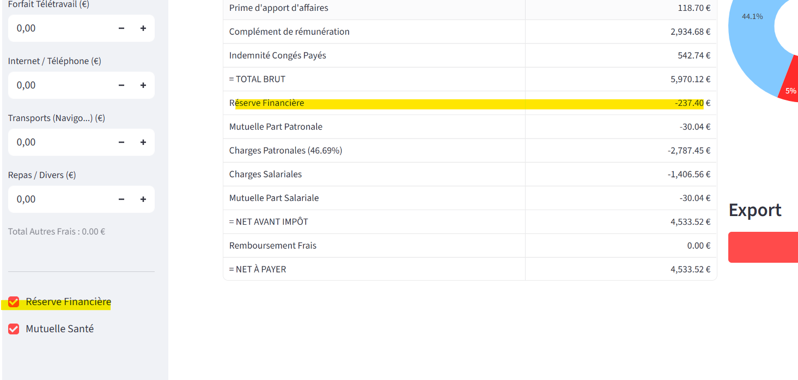
SUGGESTIONS DE AAI

 | Lorsqu'on coche Réserve Financière, celle-ci apparaît en négatif sur la simulation.
 | De mon point de vue, lorsque je coche la réserve financière, elle doit appaître en positive sur la simulation et non en négative.
 | Serait-il possible d'inverser le dispositif stp ? Décocher Réserve fiancière -> Réserve en négative / Cocher Réserve Financière -> Réserve réintégrée dans le salaire brut

 | Sujet 11 : Titres Restaurants

 | Créer un champ Titres restaurants
 | A noter que les titres restaurants sont inclus dans les charges sociales ; soit 50 % part patronale et 50 % part salariale

 | La part salariale TR est incluse dans le total des charges salariales et idem côté charges patronales.

 | Calculs
 | Part Salariale = Nbres Titres Restaurants X 7,18
 | Part Patronale = Nbres Titres Restaurants X 7,18
 | A intégrer dans le calcul des charges sociales

 | Sujet 12 : Explications, PDF et Mise en forme

 | Dans l'ensemble c'est bien, le BO PS te fera un retour ASAP.
 | Il manque quelques éléments et d'autres sont à rectifier.
 | Idem pour le PDF
 | Peut-être choisir les couleurs du PS, à voir …

BS SIMULATION
